List1
Jméno svěřence:
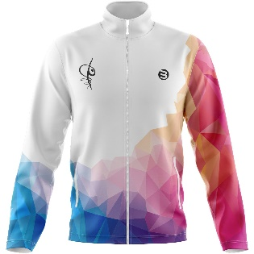
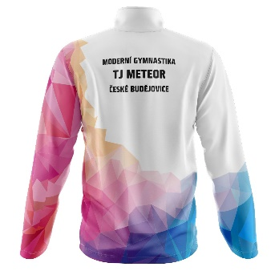
 | Tepláková mikina
 | Velikost:
 | Výška:
 | Počet ks:
 | Cena za ks:
 | Cena celkem: | 0

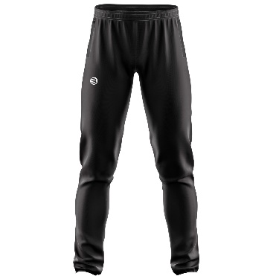
 | Tepláky
 | Velikost:
 | Výška:
 | Počet ks:
 | Cena za ks:
 | Cena celkem: | 0

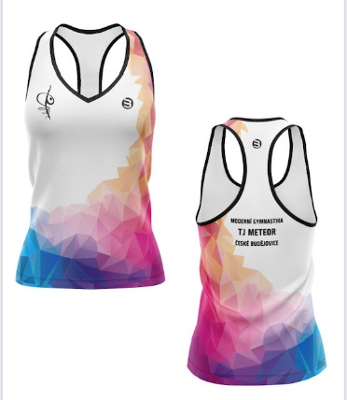
 | Tílko světlé
 | Velikost:
 | Výška:
 | Počet ks:
 | Cena za ks:
 | Cena celkem: | 0

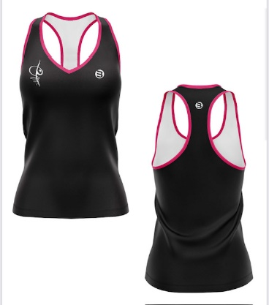
 | Tílko tmavé
 | Velikost:
 | Výška:
 | Počet ks:
 | Cena za ks:
 | Cena celkem: | 0

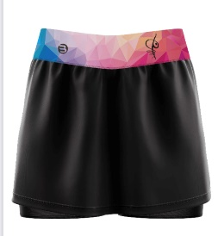
 | Sukně tmavá + šortky
 | Velikost:
 | Výška:
 | Počet ks:
 | Cena za ks:
 | Cena celkem: | 0

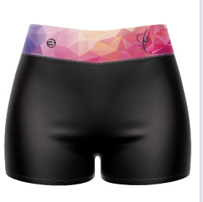
 | Kraťasy extra krátké
 | Velikost:
 | Výška:
 | Počet ks:
 | Cena za ks:
 | Cena celkem: | 0
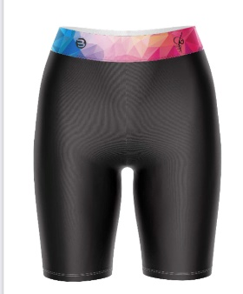
 | Elastické kraťasy
 | Velikost:
 | Výška:
 | Počet ks:
 | Cena za ks:
 | Cena celkem: | 0

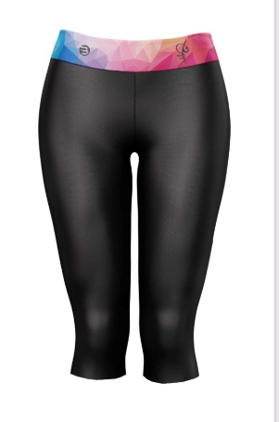
 | Elastické kalhoty 3/4
 | Velikost:
 | Výška:
 | Počet ks:
 | Cena za ks:
 | Cena celkem: | 0

 | Elastické kalhoty dlouhé
 | Velikost:
 | Výška:
 | Počet ks:
 | Cena za ks:
 | Cena celkem: | 0

Jméno svěřence a podpis rodiče: | Celkem k platbě: | 0

